FP
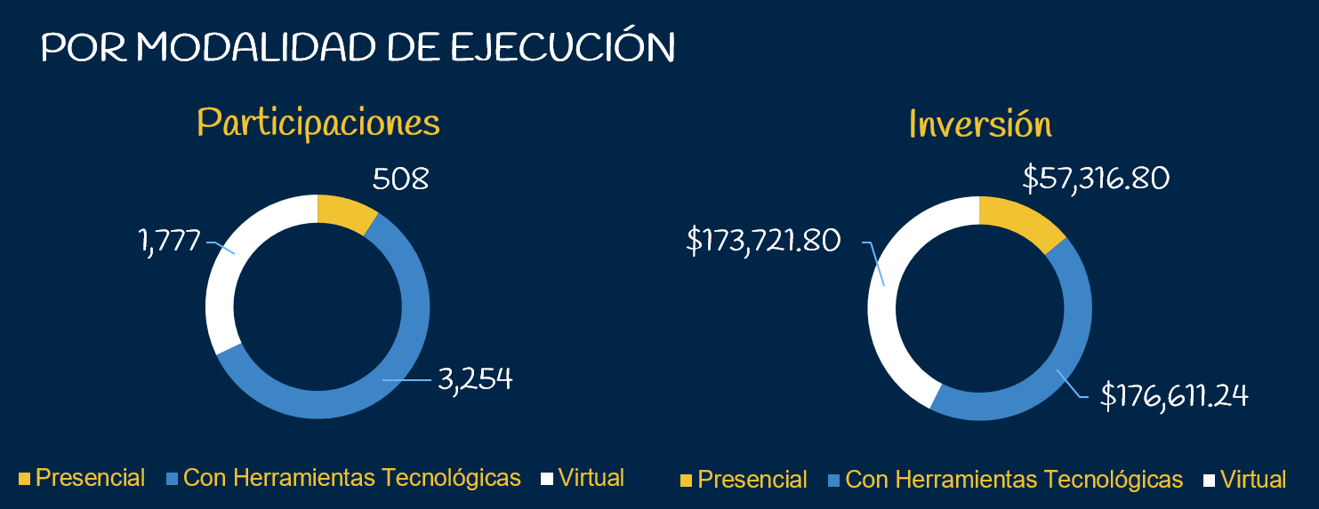
Tipo de Población | JULIO 2020 |  |  |  | Modalidad | JULIO 2020
 | Participaciones |  | Inversión |  |  | Trabajadores de las Empresas |  | Jóvenes y Población Vulnerable |  | TOTAL
 | Meta | Ejecución | Meta | Ejecución |  | Participaciones | Inversion | Participaciones | Inversion | Participaciones | Inversion
Trabajadores de las Empresas | 9,459 | 3,538 | $732,901 | $330,301 | Presencial | 417 | 26,417 | 91 | 30,900 | 508 | 57,317
Jóvenes y población vulnerable | 708 | 2,001 | $98,500 | $77,348 | Herramientas Tecnológicas | 2,192 | 176,611 | -- | -- | 2,192 | 176,611
TOTAL* | 10,167 | 5,539 | $831,401 | $407,649 | Virtual | 929 | 127,273 | 2 | 46,449 | 1,777 | 173,722
 |  |  |  |  | TOTAL* | $3,538 | $330,301 | $2,001 | $77,349 | $5,539 | $407,650

Participaciones Julio 2020
Inversión Julio 2020

GFC
Programas de Formación Profesional Gerencia de Formación Continua | JULIO 2020
 | Participaciones |  | Inversión
 | Meta | Ejecución | Meta | Ejecución
Programas y cursos para trabajadores de acuerdo a necesidades de las empresas | 1,494 | 1,570 | 58,311 | 127,701
Programas y cursos para trabajadores técnicos y operativos. | 1,329 | 307 | 125,298 | 22,705
Programa de Inglés para el Trabajo. | 5,536 | 732 | 404,592 | 52,622
TOTAL* | $8,359 | $2,609 | $582,202 | $203,028

Participaciones Julio 2020
Inversión Julio 2020

GFI
Programas de Formación Profesional Gerencia de Formación Inicial | JULIO 2020
 | Participaciones |  | Inversión
 | Meta | Ejecución | Meta | Ejecución
Proyecto especial piloto: “Programa de atención a desempleados” | 100 | 1,062 | 20,000 | 21,240
Proyecto especial: Formación Comunitaria Virtual. | 0 | 336 |  | 13,961
TOTAL* | 100 | 1398 | $20,000 | $35,201

Participaciones Julio 2020
Inversión Julio 2020
 | Meta | Ejecución
Proyecto especial piloto: “Programa de atención a desempleados” | 20,000 | 21,240
Proyecto especial: Formación Comunitaria Virtual. |  | 13,961

CFPSB
Programas de Formación Profesional Centro de Formación INSAFORP San Bartolo | JULIO 2020
 | Participaciones |  | Inversión
 | Meta | Ejecución | Meta | Ejecución
Carreras Empresa Centro del área del plástico* | 108 | 91 | 35,000 | 30,900
TOTAL* | 108 | 91 | $35,000 | $30,900
*Operador Técnico de máquinas de moldeo por soplado e inyección. Operador Técnico de máquinas de impresión flexográfica. Operador Técnico de máquinas de extrusión de película y corte y sello
Participaciones Julio 2020
Inversión Julio 2020

UFAD
Programas de Formación Profesional Gerencia de Formación Continua | JULIO 2020
 | Participaciones |  | Inversión
 | Meta | Ejecución | Meta | Ejecución
Programa Online para Formación Continua | 1,100 | 929 | 150,700 | 127,273
Programa Online para Formación Inicial | 500 | 512 | 43,500 | 32,488
Programa Online GT “Formación de Formadores” | 320 | 146 | -- | --
Programa piloto Fortalecimiento de los actores del sistema en competencias digitales y tutoría virtual | 50 | 103 | -- | --
TOTAL* | 1970 | 1690 | 194200 | 159761
Plataforma "Capacítate para el Empleo" | 7,000 | 3,866 | -- | --
TOTAL* | 8970 | 5556 | 194200 | 159761
Participaciones Julio 2020
Inversión Julio 2020

